Aリーグ申込書
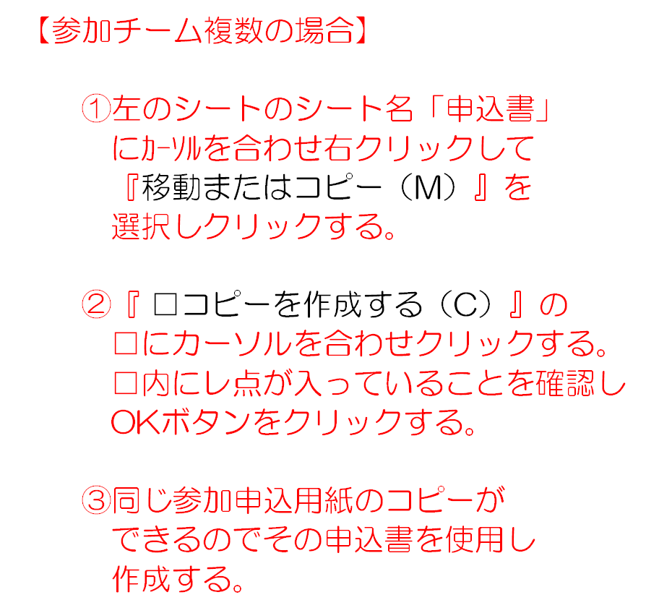
西尾市バドミントン選手権大会 |  |  |  |  |  |  |  |  |  |  |  |  |  |  |  |  | 申込日
第78回団体リーグ戦大会 Aリーグ参加申込書
登録団体名
代表者名
代表者連絡先 |  |  |  |  |  |  |  |  | ℡（ ） - |  |  | － |  | － |  |  |  | 携帯 |  |  |  | － |  | －
【大会参加料】 |  |  |  |  | 一般 |  |  |  |  | 6,000 |  | 円 | × | チーム | ＝ | 0 |  |  | 円 |  | （振込み金額）
 |  |  |  |  | 高校生以下 |  |  |  |  | 3,000 |  | 円 | × | チーム | ＝ | 0 |  |  | 円 |  | （振込み金額）
【追加登録料】一般 |  |  |  |  |  |  |  |  |  | 1,000 |  | 円 | × | 名 | ＝ | 0 |  |  | 円 |  | （振込み金額）
【追加登録料】高校生以下 |  |  |  |  |  |  |  |  |  | 500 |  | 円 | × | 名 | ＝ | 0 |  |  | 円 |  | （振込み金額）
【連絡先】 |  |  |  |  |  |  |  | 監督名 |  |  |  |  |  |  | ℡（ ） - |  |  |  |  | － |  | －
 |  |  |  |  |  |  |  |  |  |  |  |  |  |  | 携帯 - - |  |  |  |  | － |  | －
区分 （男子又は女子） |  |  |  |  |  |  |  |  |  |  |  |  | チーム名
ランク |  |  |  |  |  |  |  |  |  |  | 部
*新規 |  |  | No. | 登録番号 |  |  |  | 登録資格 番号 |  |  |  |  | 氏 名 |  |  |  |  |  |  |  |  |  |  |  | 移籍
 |  |  | 1 |  |  |  | -
 |  |  | 2 |  |  |  | -
 |  |  | 3 |  |  |  | -
 |  |  | 4 |  |  |  | -
 |  |  | 5 |  |  |  | -
 |  |  | 6 |  |  |  | -
 |  |  | 7 |  |  |  | -
 |  |  | 8 |  |  |  | -
備 考

注記）
 | １．＊新規登録の場合は新規表示欄に新規と記入して下さい。
 | ２．シード順に上位から順に記入してください。
 | ３．登録資格は次のとおりです。
 |  | 西尾市バドミントン協会入会登録規定【第二章】登録第２条 ・・・抜粋 （赤字：2023年9月～改善策）
 |  | （１） | 西尾市に登録の１ヶ月以上前から在住、在勤、在学している者とする。
 |  |  | 近隣まで枠を拡大（近隣市対象：蒲郡市、岡崎市、額田郡、安城市、高浜市、碧南市）
 |  | （２） | 本協会に２年以上連続して加入していた者。
 |  |  | ・在住、在勤中に２年以上西尾市バドミントン協会に登録後転勤等で転籍となった者
 |  | （３） | ２００３年８月３０日までに本協会に登録した者。
 |  |  | ・登録資格が不明確であった為、2003年8月30日の理事会でこの日までに登録していた
 |  |  | 者は資格有とした。
 |  | （４） | 高校生以下で西尾市内に在学中本協会に登録していた者。及び西尾市ジュニア
 |  |  | バドミントンクラブに登録していた者
 |  | （５） | 本協会登録団体以外の団体に登録していない者で登録資格の無い者でも本協会に登録する
 |  |  | ことが出来るが本協会以外の地域で登録していないことを条件とする。但し勤務先団体（従業員）、
 |  |  | 学生（大学、高校、中学、小学）チームは登録可とする。
 |  | （６） | 上記（１）～（５）以外の者も下記条件を満たせば登録を認める。
 |  |  | ①年度初めの登録に限る。 |  |  | （廃止）
 |  |  | ②登録人数は団体戦の参加チーム数とし各チーム毎に１名とする。
 |  |  | ・人の入替えは可とする。同一者を２年以上登録しても上記（２）の登録資格にはあてはまらない。
 |  |  | 3年連続で登録した会員には特例会員として（1）と同等の資格を認める
 | ４．移籍欄は前年度及び年度内途中で登録団体を移籍された方は参加する初回大会のみ移籍前の登録団体名を記入して下さい。
 | ５．年度内の途中で登録団体を移籍された方は大会参加申込書と同時に登録団体移籍届を提出して下さい。
 | ６．団体戦のランクは、前年度後期団体リーグ戦の結果で本年度の入れ替え後の部として下さい。
 | ７．大会参加申込については参加者は１チーム当り、最小４名とし最多８名までとして下さい。

 |  |  |  |  |  |  |  |  |  |  |  |  |  |  |  |  |  |  |  |  |  |  | △ | 5 | 改 | 2020-03-15

